상품제안서
베이스어스 무선 헤드폰 Bowie H1i | 상품코드: S43885

 |  |  |  |  |  |  | 02-713-8555 | www.synergygift.co.kr
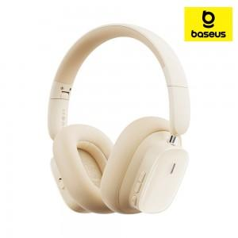 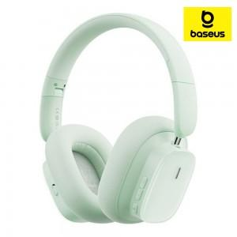 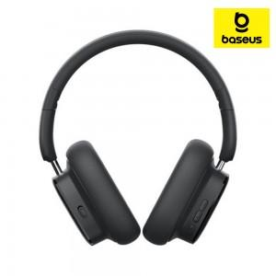

【상세/제작정보】

【인쇄/포장옵션】 | 풀칼라 / 포장지포장

【공급단가】 | 수량 | 20~ | 50~ | 100~ | 300~ | 500~
*VAT별도 | 단가 | 42,900원 | 41,910원 | 40,590원 | 39,600원 | 37,950원

【상품 URL】 | https://www.synergygift.co.kr:443/src/goods_detail.php?gdno=43885

